財務編
* 1
* 1
* 1
* 2
* 3
* 4
* 1
* 1
* 1
* 2
* 3
* 4
* 1
* 1
* 1
* 2
* 3
* 4
*2
*2
*2
* 1
* 1
* 1
* 2
* 3
* 4
* 1
* 1
* 1
* 2
* 3
* 4
* 1
* 1
* 1
*2
* 2
* 3
* 4
* 1
* 1
* 1
* 2
* 3
* 4
* 1
* 1
* 1
*2
* 2
* 3
* 4
* 1
* 1
* 1
* 2
* 3
* 4
*
*
*
*
*
*
*
*
財務編 有利子負債・手元流動性・各種財務指標
 | 監査前
 | 有利子負債 |  |  |  | FY2013（*） |  |  |  |  | FY2014
 |  |  |  | （百万円） | Q1 | Q2 | Q3 | Q4 | 年度 | Q1 | Q2 | Q3 | Q4 | 年度
 |  | 有利子負債 |  |  | 4,617,693 | 8,840,164 | 9,220,097 |  | 9,170,054 | 9,386,533
 |  |  | 社債およびコマーシャル・ペーパー |  | 1,746,260 | 4,747,874 | 4,991,039 |  | 4,914,373 | 5,084,494
 |  |  | 長期借入金 |  | 503,578 | 2,110,735 | 2,214,091 |  | 2,243,855 | 2,230,500
 |  |  | 短期借入金 |  | 1,185,656 | 707,106 | 701,130 |  | 664,095 | 708,091
 |  |  | リース債務 |  | 826,872 | 913,372 | 970,854 |  | 995,210 | 1,029,609
 |  |  | 割賦購入による未払金 |  | 157,437 | 162,765 | 144,249 |  | 153,363 | 134,260
 |  |  | 優先出資証券 |  | 197,890 | 198,312 | 198,734 |  | 199,156 | 199,578
*
*
*
*
*
*
*1
*1
*1
*1
*1
*1
*1
*1
*1
*1
*1
*1
*1
*1
*1
*1
*1
*1
*1
*1
*
*
*
*1
*1
*
*
*
* 1
* 2
* 3
* 1
* 2
* 3
*1
*1
*1
*1
*1
*1
*1
*1
*1
*1
*1
*1
*1
* 1
* 2
* 3
*1
*1
*1
*1
*1
*1
*1
*1
*1
*1
*1
*1
*1
*1
*1
*1
* 1
* 2
* 3
*1
*1
*1
*1
*1
*1
*1
*1
*1
*1
*1
*1
*1
*1
*1
*1
*1
*1
*1
*1
*1
*1
*1
*1
*1
*1
*1
*1
*1
*1
*1
*1
*1
*1
*1
* 1
* 2
* 3
* 1
* 2
* 3
*1
*1
*1
*1
*1
*1
*1
* 1
* 2
* 3
* 1
* 2
* 3
 | 有利子負債・純有利子負債 |  |  |  | FY2013（*） |  |  |  |  | FY2014
 |  |  |  | （百万円） | Q1 | Q2 | Q3 | Q4 | 年度 | Q1 | Q2 | Q3 | Q4 | 年度
 |  | 有利子負債 |  |  | 4,617,693 | 8,840,164 | 9,220,097 |  | 9,170,054 | 9,386,533
 |  | 手元流動性(*) |  |  | 2,094,214 | 2,681,664 | 2,231,417 |  | 2,110,768 | 2,071,042
 |  | 純有利子負債(*) |  |  | 2,523,479 | 6,158,500 | 6,988,680 |  | 7,059,286 | 7,315,492

 | 手元流動性 |  |  |  | FY2013（*） |  |  |  |  | FY2014
 |  |  |  | （百万円） | Q1 | Q2 | Q3 | Q4 | 年度 | Q1 | Q2 | Q3 | Q4 | 年度
 |  | 手元流動性 |  |  | 2,094,214 | 2,681,664 | 2,231,417 |  | 2,110,768 | 2,071,042
 |  | コミットメントライン未使用枠（*） |  |  | - | - | - |  | 100,000 | 100,000
 |  | 手元流動性＋コミットメントライン未使用枠 |  |  | 2,094,214 | 2,681,664 | 2,231,417 |  | 2,210,768 | 2,171,042

*
*
*
*
 | インタレスト・カバレッジ・レシオ（*） |  |  |  | FY2013（*） |  |  |  |  | FY2014
 |  |  |  | （倍） | Q1 | Q2 | Q3 | Q4 | 年度 | Q1 | Q2 | Q3 | Q4 | 年度
 |  | インタレスト・カバレッジ・レシオ |  |  | 12.9 | 6.2 | 5.9 | 5.5 | 6.6 | 7.0

 | デット・エクイティ・レシオ |  |  |  | FY2013（*） |  |  |  |  | FY2014
 |  |  |  | （倍） | Q1 | Q2 | Q3 | Q4 | 年度 | Q1 | Q2 | Q3 | Q4 | 年度
 |  | デット・エクイティ・レシオ |  |  | 2.4 | 5.1 | 4.7 |  | 4.8 | 4.8
 |  | ネット・デット・エクイティ・レシオ |  |  | 1.3 | 3.5 | 3.5 |  | 3.7 | 3.8

 | 有利子負債 / EBITDA倍率（*） |  |  |  | FY2013（*） |  |  |  |  | FY2014
 |  |  |  | （倍） | Q1 | Q2 | Q3 | Q4 | 年度 | Q1 | Q2 | Q3 | Q4 | 年度
 |  | 有利子負債 / EBITDA倍率 |  |  | 3.3 | 4.5 | 4.7 |  | 4.7 | 4.0
 |  | 純有利子負債 / EBITDA倍率 |  |  | 1.8 | 3.1 | 3.5 |  | 3.6 | 3.1

 |  | * IFRIC第21号「賦課金」の適用に伴い、遡及修正を行っています。
 |  | * 手元流動性＝現金及び現金同等物＋流動資産に含まれる短期投資 （FY2013 Q2はスプリントの"Restricted Cash"を含む）
 |  | * 純有利子負債＝有利子負債－手元流動性
 |  | * コミットメントライン未使用枠＝コミットメントライン枠総額－コミットメントライン借入額
 |  | * インタレスト・カバレッジ・レシオ＝EBITDA÷支払利息
 |  | * デット・エクイティ・レシオ＝有利子負債÷親会社の所有者に帰属する持分
 |  | * EBITDA＝売上高 - 売上原価 - 販売費及び一般管理費 + 減価償却費及び償却費
 |  | * 各四半期の有利子負債/EBITDA倍率は、各四半期末までのEBITDAの累計を年換算した値を基に算出
 |  | FY2013 Q2： スプリント事業以外のEBITDAを年換算した値にスプリントの2013年度通期予想値EBITDA（平均）を合計して算出
 |  | FY2013 Q3： スプリント事業以外のEBITDAを年換算した値にスプリントの2013年度通期EBITDA実績値を合計して算出
 |  | FY2013 Q4： スプリント事業以外のEBITDA実績値にスプリント事業のEBITDA(2013年7月11日から2014年3月末までの累計）を年換算した値を合計して算出

格付けチャート
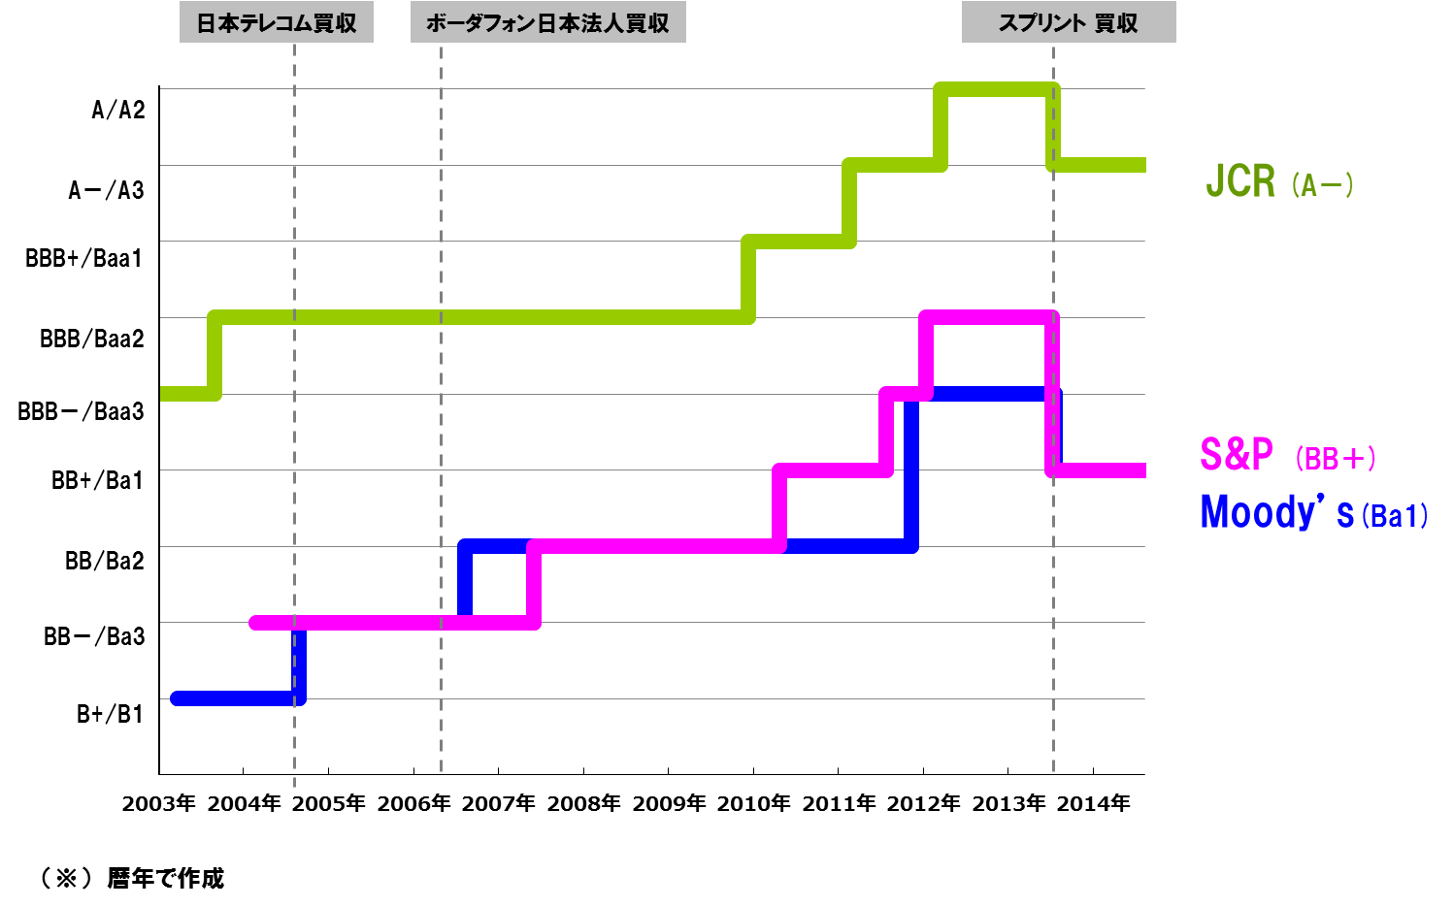
ご参考-3 格付けチャート

アリババの損益取込
ご参考-4 アリババ（Alibaba Group Holdings Limited）の損益取込
アリババ
ソフトバンク

US-GAAP
IFRS

USD mil
億円

親会社所有者
帰属分
純利益
906
（2014/1/1 ~ 3/31）
IFRS調整
（※）
-2,675
うちCPSの公正価値
増加の影響
-2,787

親会社所有者
帰属分
純損失
-1,769
持分法投資損失
-639
持分法投資損失
-653
うちCPSの公正価値
増加の影響
-1,030

持分
（約36％）
円転換

アリババが、SECに提出した登録届出書によれば、普通株式１株当たりの公正価値は、2013年10月 ~ 12月期においては、USD 25となり、2014年6月においては、USD 56となったと記載

※IFRS調整は、主にアリババ発行の転換優先株(CPS: Convertible Preference Shares)の公正価値変動(2014/1/1 ~ 6/30)によるもの
（US-GAAP：mezzanine equityに計上し、払込金額で計上／IFRS：負債計上し、公正価値測定。公正価値の変動は損益に認識）
また、株式公開時に転換優先株が普通株に自動的に転換され、IFRSで負債に計上されていた転換優先株は公正価値で資本に振り替えられる。

